LISEZ MOI !
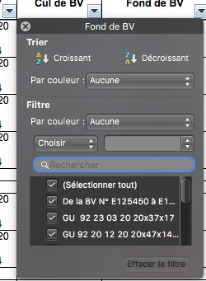
Notes sur le contenu des tableaux |  |  |  | Filtrage automatique des tableaux
Ne sont présents ici que les éléments référencés à partir des parts list en ma possession. Ce qui signifie que : pas de parts-list = pas de référence = pas de dimensions et ce même si 2 machines peuvent être identiques en moteur, boîte de vitesses, cadre, etc. L'extrapolation à partir d'autres machines est évidemment possible ! |  |  |  | Le lecteur remarquera que les en-têtes de colonnes présentent toutes une petite flèche vers le bas.
Certaines références sont plus ou moins remplacées par d'autres, selon le bon vouloir mandellien. Dave Richardson note ainsi pour les roulements : • 92 20 10 70 = anciennement 92 29 10 70 • 92 20 12 26 = anciennement 92 20 12 25 • 92 23 47 17 = anciennement 92 23 41 17, 92 23 47 10 • 92 24 92 13 = anciennement 92 24 92 16, 92 24 92 17 • 92 24 92 17 = anciennement 92 24 92 16 • 92 25 62 18 = anciennement 92 25 62 17 On constate aussi que le joint torique des culasses, GU 90 70 60 90 est interchangeable avec le 90 70 60 94 Le joint spi de vilebrequin AR GU 90 40 53 69 est devenu GU 90 40 53 67 |  |  |  | En cliquant sur cette flèche, on a accès à une fenêtre qui va permettre de n'afficher que les lignes qui comportent un élément spécifique et donc permettre aussi de repérer les machines qui possèdent le même élément.
Les dimensions indiquées sont issues : • du Guzziology version 7.0 de mars 2009 • des indications (parfois corrigées...) des parts list • des indications du site de Stein Dinse
• Certaines dimensions sont affichées en grisé léger : elles sont supposées mais pas contrôlées. • Certaines dimensions sont affichées en bleu : elles ont été proposées mais ne sont pas d’origine.
Concernant les roulements, merci de lire la note en bas de page qui rappelle la codification SKF. Notez que les roulements à cage polyamide ne supportent pas le bisulfure de molybdène.
Gros Blocs, boîtes 5 - Noix d’embrayage
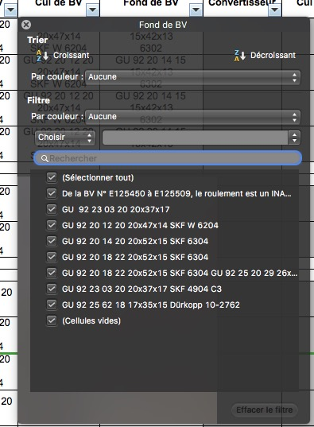
Il y a une incertitude encore non levée définitivement à ce jour concernant les 2 joints toriques situés sur l’arbre d’embrayage, à hauteur de la noix d’embrayage. Il semble que le schéma des parts list soit inversé : le plus petit des 2 (réf 9070 6203) y est placé au fond (ci-contre, repère 1, correctement placé) alors que ça devrait être le plus grand (réf 9070 6235) repéré 2 ci-contre. Bref, celui qui détient la vérité sera bien aimable de ma la communiquer. Toujours est-il que sur les tableaux suivants, je me suis fié aux dimensions et non aux parts list… | 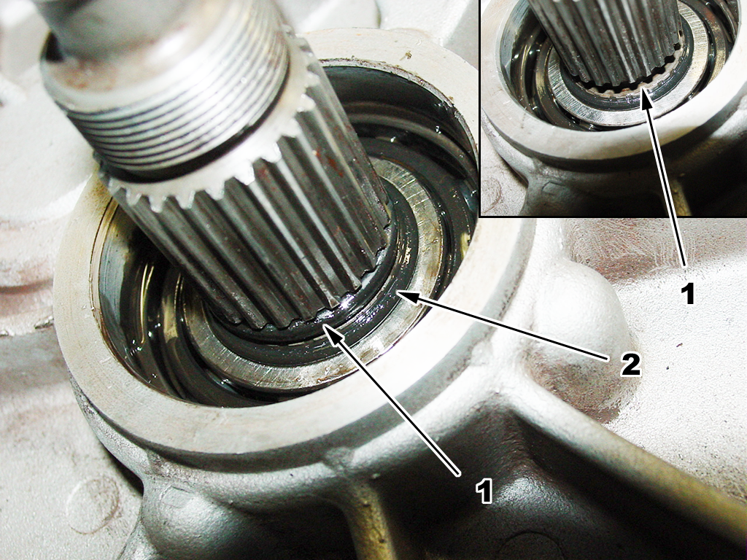 |  |  | Il sera nécessaire d'étirer la fenêtre vers la bas (en cliquant-tirant dans le coin bas-droit de cette fenêtre) afin d'avoir accès à toutes les références disponibles, ou pas (celles vides).

Merci au lecteur de me faire part de toute autre erreur ou incertitude.

https://www.guzzitek.org

 |  | Sergio, | 2025-11-29

 |  |  |  | Pour trouver toutes les machines qui possèdent la même référence (ici, de roulement de Fonde de BV) : - Décocher la case "(Sélectionner tout)" puis - Cocher la case correspondant à la référence souhaitée Au passage, on remarque que la flèche en haut à gauche est remplacée par un entonnoir, symbolisant la présence d'un filtrage en cours.

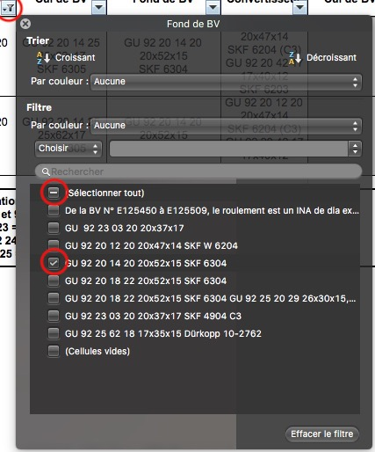

 |  |  |  | Le filtrage est actif instantanément : ne sont visibles que les modèles utilisant la même référence que celle choisie. La fenêtre de tri peut être fermée (case [X] en haut à gauche) ou se fermera d'elle-même. Pour réactiver la fenêtre, il suffit de cliquer sur l'entonnoir.

 |  |  |  | Tant que l'entonnoir est présent, le filtrage est actif. Pour revenir à la totalité du contenu du tableau, cliquer sur l'entonnoir puis, en bas à droite, sur [Effacer le filtre]

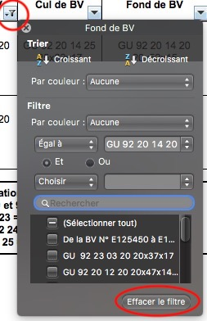

 |  |  |  | N'EFFECTUER QU'UN FILTRAGE À LA FOIS : FILTRER SUR PLUSIEURS COLONNES PEUT DONNER DES RÉSULTATS NON SOUHAITÉS...

8-Toriques "R"
Joints toriques normalisés "R" - http://www.anjac.fr

